Bearbeitungshilfe
gem. Teilnehmer | Spalten C - F | alle erforderlichen Angaben zu den Springern erfassen
 | > Die Eingaben in diesem Tabellenblatt ziehen sich in alle anderen Tabellenblätter, also Änderungen zum Beispiel in der Schreibweise des Namen nur in diesem Tabellenblatt <
 | Wichtig: Alle Springer einer Altersklasse und Geschlecht mit der selben ID von der Startnummer her fortlaufend erfassen

Eingabelisten | Die Spalten A-D füllen sich automatisch aus dem Tabellenblatt "gem. Teilnehmer"
 | Alle Ergebnisse der Springer werden in der Eingabelisten erfasst. Eine Berechnung der Werte erfolgt über ein separates Tabellenblatt mit der Bezeichnung "Berechnung"
 | In den grünlich unterlegten Spalten kann eine manuelle Eingabe erfolgen, die anderen Felder sind gesperrt
 | Bei dem gesamten Tabellenblatt ist ein Blattschutz eingepflegt, damit keine unbeabsichtigten Überschreibungen vorallem der Formeln erfolgen

Levelwerte | Die Ergebnisse werden mit zwei Nachkommastellen eingegeben z.B. 56,03

Präsentation PA, PE, PM | Das Ergebnis wird als Bruchzahl eingegeben z.B. 7/51 =0,14 oder z.B. -1/42 = -0,02 (7 bzw. -1 =das Ergebnis von + minus - / 51 bzw. 42 = das Gesamt-Ergebnis aller +,-,0 oder Haken)
 | Oder wenn ihr mit der App arbeitet dann einfach das Ergebnis z.B 0,14 eingeben bzw. wenn ein negatives Ergebniss rauskommt z.B. -0,02 eingeben

Fehler | Anzahl der Fehler werden als ganze Zahl eingegeben z.B. 2

Berechnung | Diese Tabellenblatt sind mit einem Blattschutz versehen.
 | Bei der Vorbereitung der Liste für einen Wettkampf ist der Blattschutz aufzuheben, siehe auch unten, und das Berechnungstabellenblatt ist auf die zur Verfügung stehende Kari-Anzahl anzupassen
 | Dies muss für jeden Wertungsschritt erfolgen. Alle anzupassenden Kari-Felder sind grün unterlegt.

 | Die Anpassung der Kari-Anzahl erfolgt jeweils durch Entfernen der der Zahl "0" (dadurch wird der Bezug zur Eingabeliste gelöscht)
 | in allen Spalten unmittelbar vor der Kari-Anzahl. Siehe nachfolgendes Beispiel

 | Beispiel
 |  |  | Reduzierung auf 2 Karis

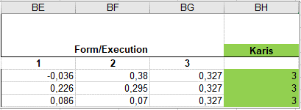
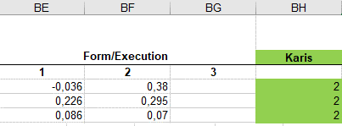

 | Wichtig: Blatt wieder schützen! (Blattschutz)

Ergebnisliste | Es ist möglich innerhalb eines Tabellenblattes alle Ergebnisse untereinander fortlaufend dazustellen und direkt aus dem Tabellenblatt eine PDF anzufertigen
 | Aus Sicherheitsgründen, empfiehlt es sich, das original Ergebnisblatt jeder Disziplin zu kopieren, damit im Notfall die ungerankten Ergebnisblätter noch zur Verfügung stehen
Wenn ihr das macht dann wie folgt: als erstes eine Kopie vom Ergebnisblatt erstellen und dies neu beschriften. z.B. Double Under Ergebnis "2022"
 | Platzierungen nach den Altersklasse erstellen. Hierfür kann die nachfolgende Formel verwendet werden.

 | 1. Die Spalte AK füllt sich automatisch aus der Teilnehmerliste
 | 2. Jede Alters und Geschlechtsklasse separat filtern und mit der Formel versehen |  |  | Formel Beispiel:
 | 3. Zwischen jeder AK eine Leerzeile einfügen und diese farblich neutral halten |  |  | Das $ erhält man, wenn
 | 4. Eventuell Spaltenbreiten vor dem Ausdrucken anpassen |  |  | nach dem Markieren der
 |  |  |  | erforderlichen Zellen F4
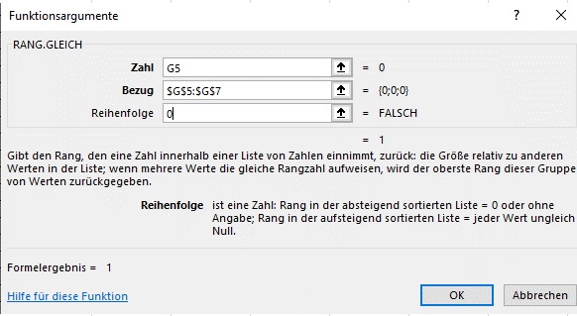
 |  |  |  | drückt.

